상품제안서
하드커버 레자크 64절수첩 | 상품코드: S04173

 |  |  |  |  |  |  | 02-713-8555 | www.synergygift.co.kr
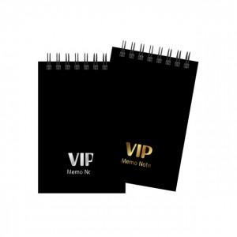

【상세/제작정보】 | <p>(1) 사이즈 : 85*128mm</p><p>(2) 인쇄 기본 : 표지 금박 또는 은박 1곳 무료(80*50mm 기준)​&nbsp;</p>

【인쇄/포장옵션】 | 금박, 은박 / OPP(비닐)

【공급단가】 | 수량 | 200~ | 500~ | 1,000~ | 3,000~ | 5,000~
*VAT별도 | 단가 | 1,610원 | 1,240원 | 1,110원 | 960원 | 890원

【상품 URL】 | https://www.synergygift.co.kr:443/src/goods_detail.php?gdno=5256

